상품제안서
EFM네트웍스 아이피타임 USB Type-C 허브 UC304 | 상품코드: F21471

 |  |  |  |  |  |  | 02-412-0044 | www.easy1.co.kr
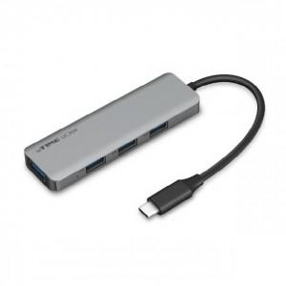

【상세/제작정보】

【인쇄/포장옵션】 | 레이저 / 포장지포장

【공급단가】 | 수량 | 100~ | 300~ | 500~ | 1,000~ | 3,000~
*VAT별도 | 단가 | 13,230원 | 12,740원 | 12,250원 | 11,760원 | 11,460원

【상품 URL】 | https://dev.easy1.co.kr:443/src/goods_detail.php?gdno=21471

